001_returnの変数名
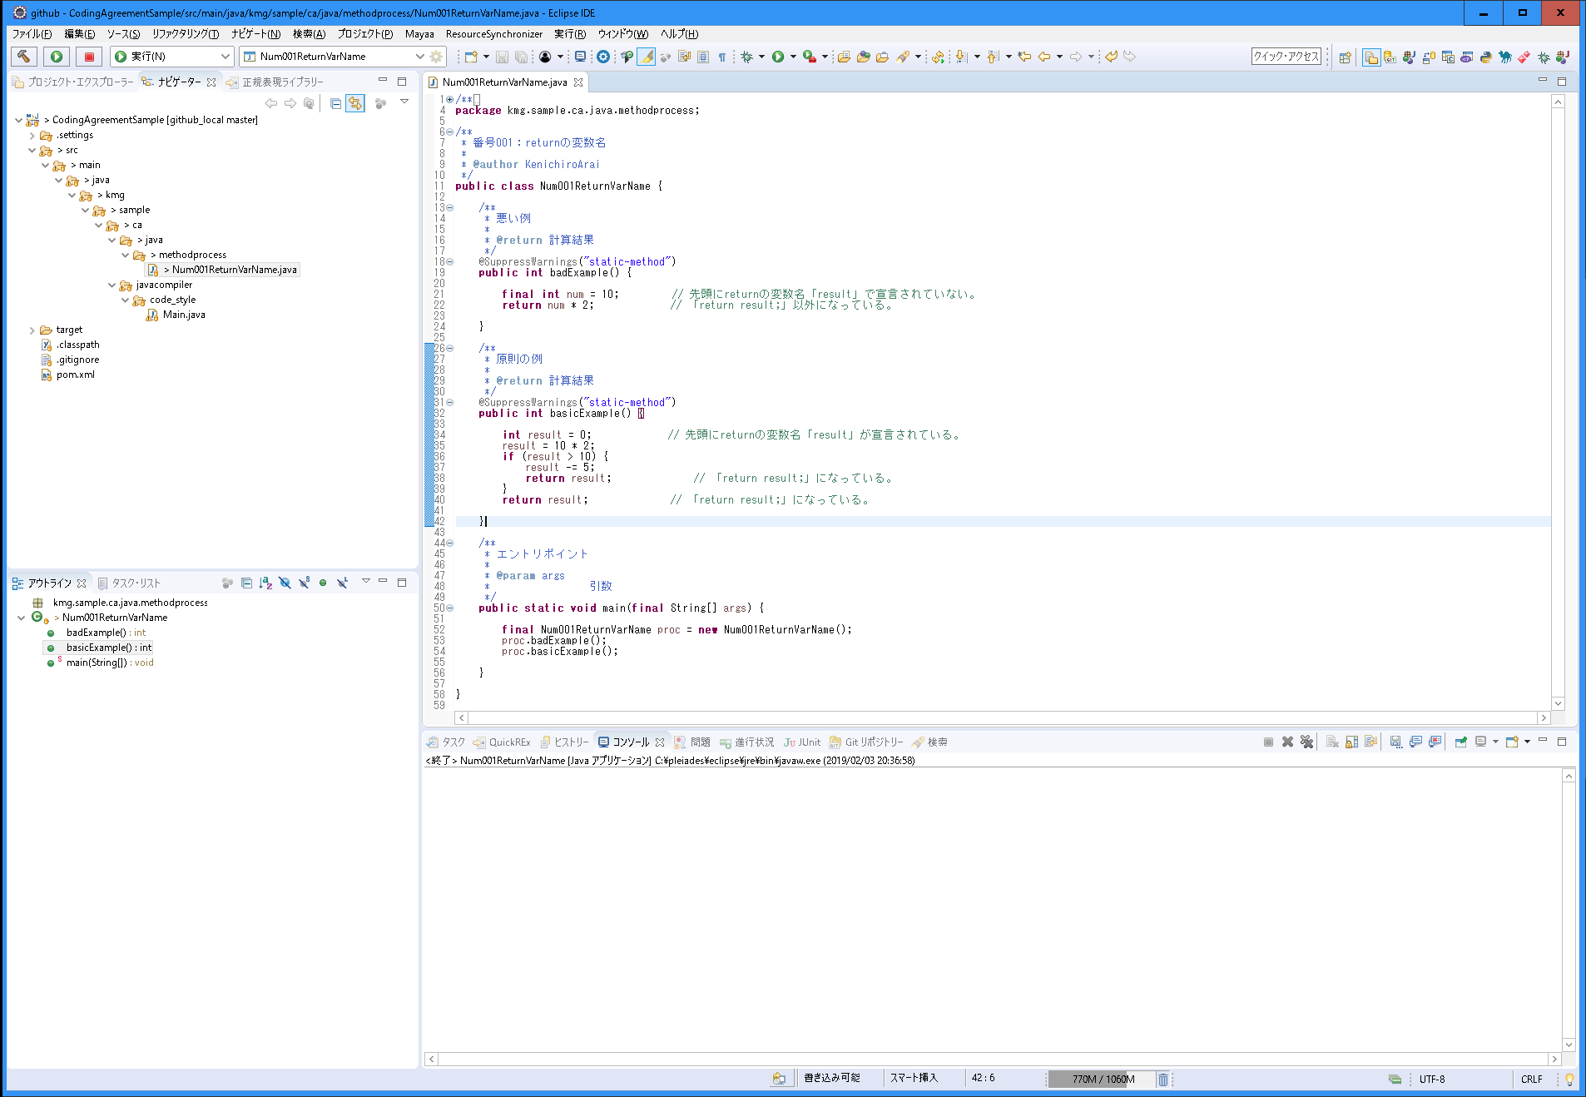
〇 | 説明
 | 分類 | メソッド内の処理
 | 規約グループ名 | returnの変数名
 | 概要 | returnの変数名を統一する。 また、変数名の宣言を先頭に統一する。
 | 原則 | returnの変数名をメソッドの先頭に宣言する。
 |  | returnの変数名を「result」（結果）にする。
 |  | returnは変数名以外で行わない。「return result;」の実装とする。
 | 例外 | アクセサで必要があると判断した場合。
 | ポイント | 変数名を統一することで、どの変数が戻り値が入っているかが分かる。
 |  | 先頭に宣言することで処理の流れが分かりやすいため。
 |  | 「return result;」にすることで、ブレークポイントを設定した場合に、値の確認がしやすい。
 |  | 一時的に「System.out.println」などを入れやすいくなる。「return result;」を正規表現で置換し、挿入することができるため。
 | 理由 | 統一することで保守性（可読性、デバッグのしやすさ）を上げる。

〇 | スクリーンショット

002_処理の流れ
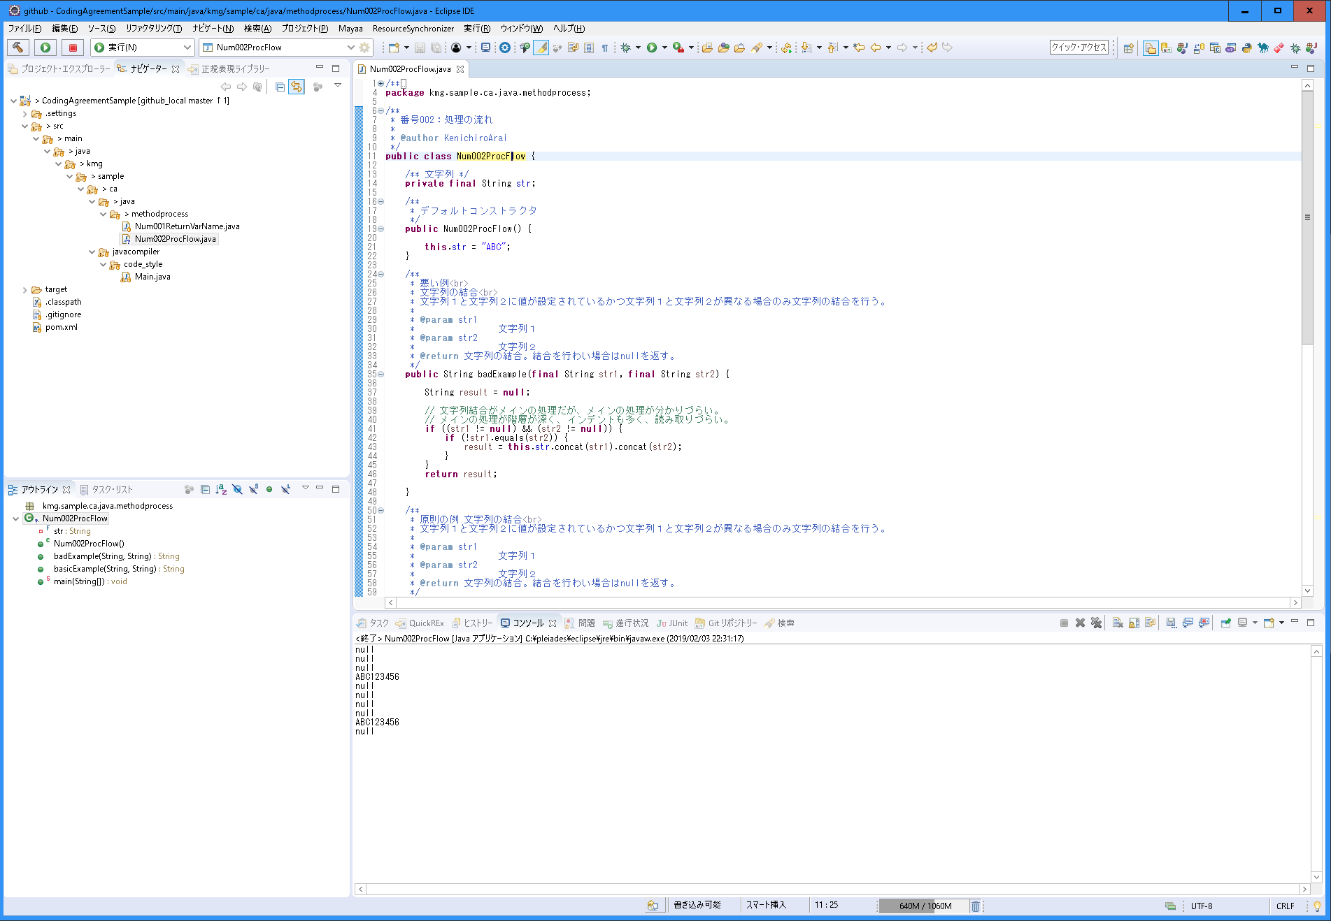
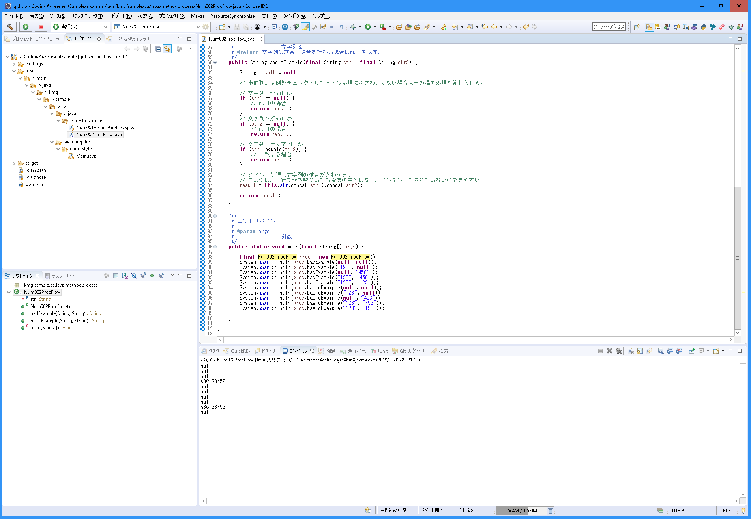
〇 | 説明
 | 分類 | メソッド内の処理
 | 規約グループ名 | 処理の流れ
 | 概要 | 処理の流れ統一する。
 | 原則 | メソッドのメイン処理が最後の処理となるようにする。
 | 例外 | メソッドのメイン処理を最後にする方が複雑になる場合は最後にしなくてもよい。
 | ポイント | 「if文の階層」に関連する。
 |  | インデントと階層が減って、処理の流れが読みやすくなる。
 |  | メソッドのメインの流れが分かりやすく、処理の流れが読みやすくなる。
 | 理由 | 統一することで保守性（可読性、デバッグのしやすさ）を上げる。

〇 | スクリーンショット

003_if文の階層
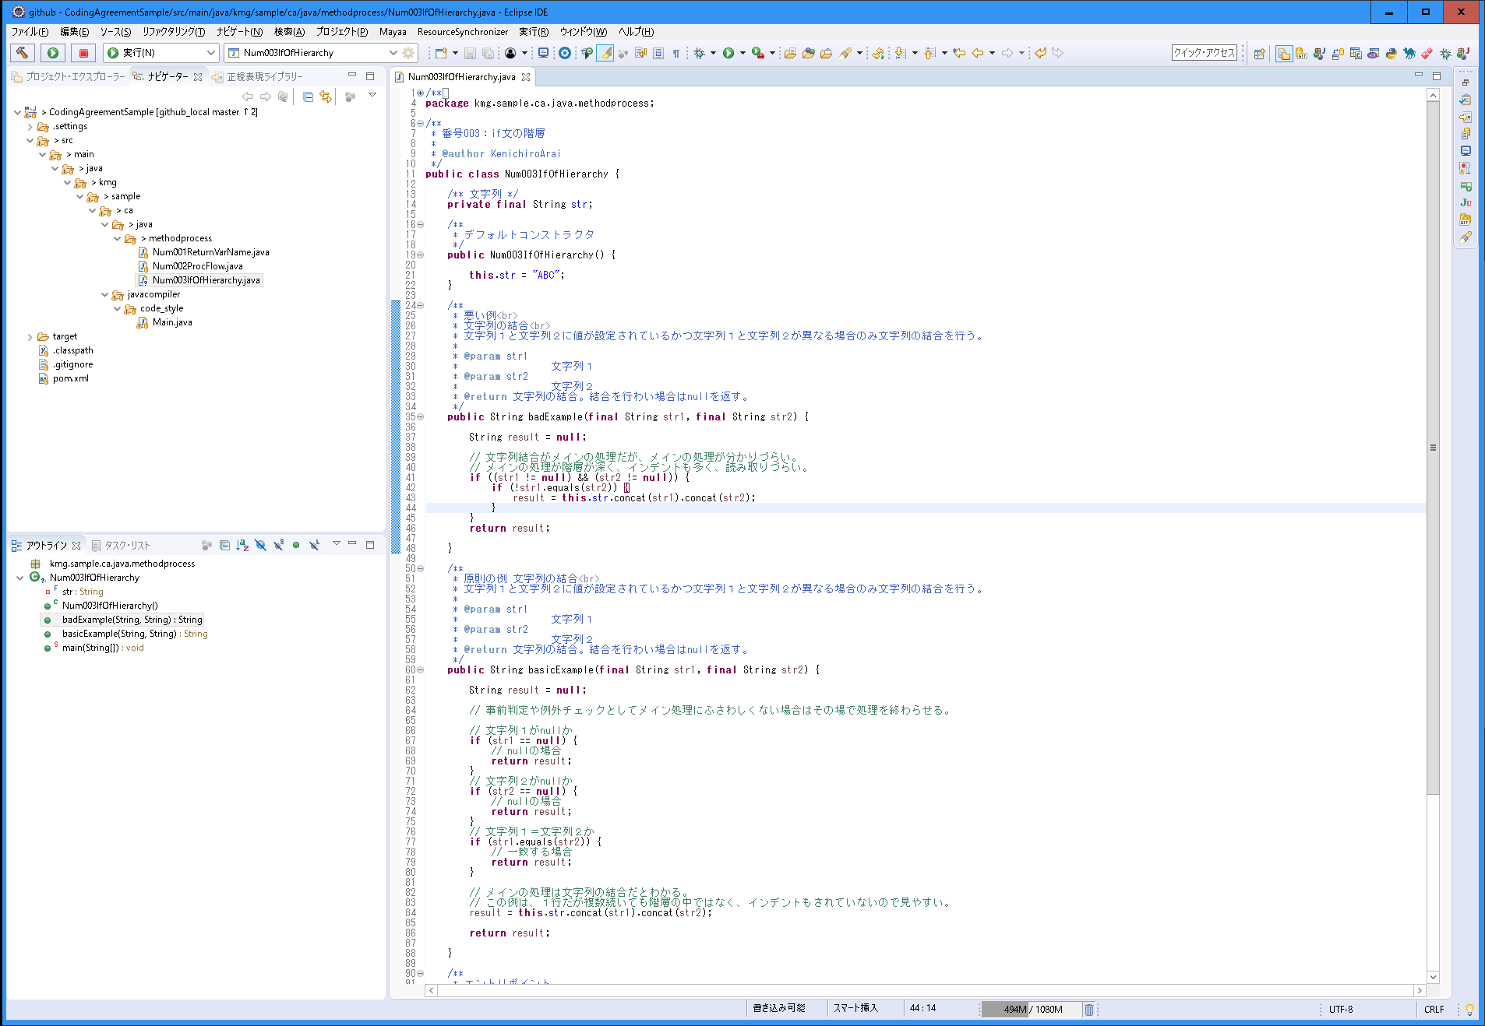
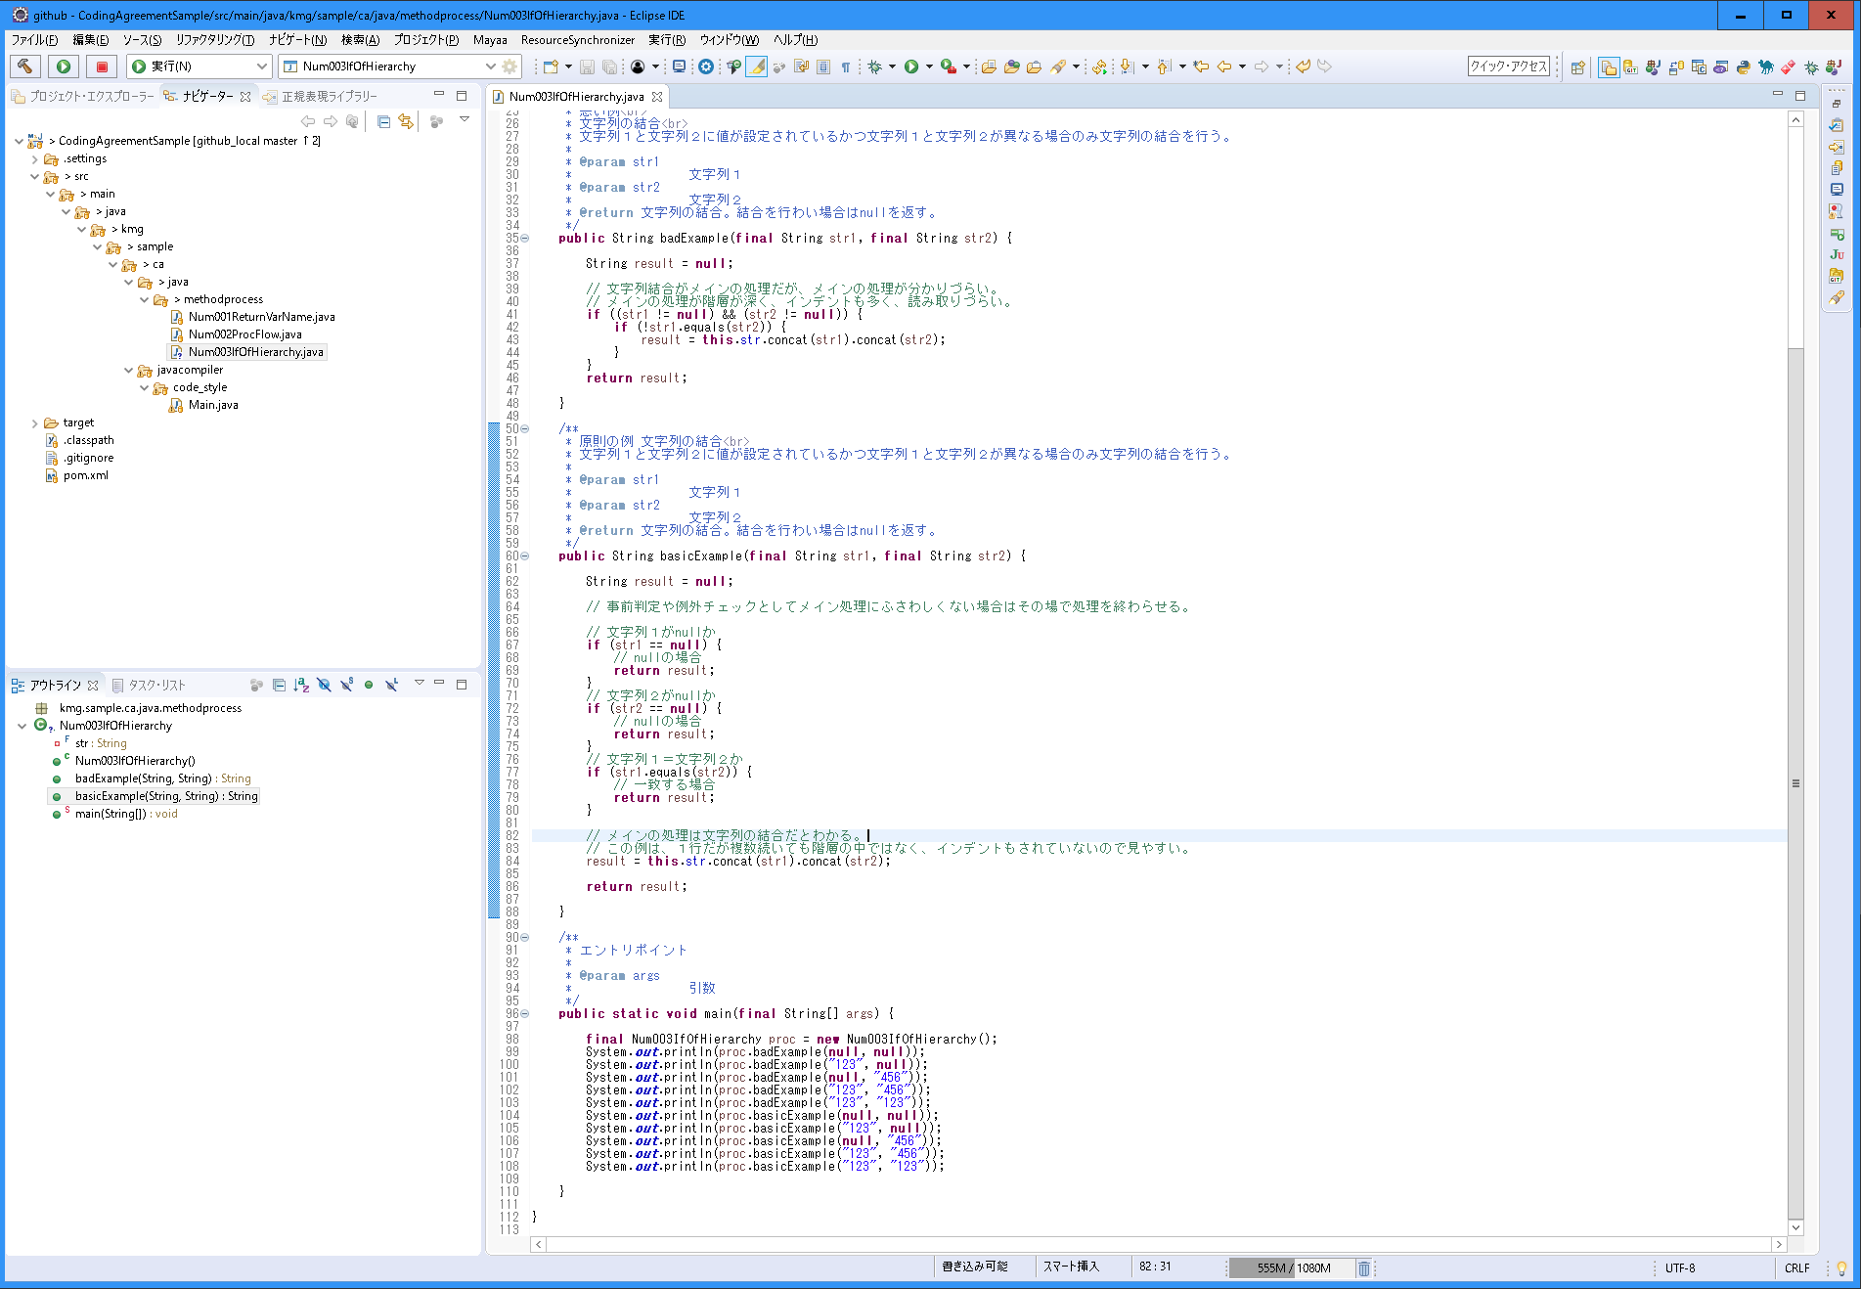
〇 | 説明
 | 分類 | メソッド内の処理
 | 規約グループ名 | if文の階層
 | 概要 | if文の階層を深くしない。 メインの処理に該当しない場合は、そこで処理を終わらせる。
 | 原則 | if文の階層を深くせず、処理を見やすくする。
 |  | if文の中の処理がメイン処理にしない。
 |  | nullじゃない場合に処理をする必要がある場合は、nullの場合に処理を終了し、後続で処理を行う。
 |  | if文の階層が深くなるのなら、別のクラスやメソッドに分け呼び出しこのメソッド内では階層を深くしない。
 | 例外 | 無し。クラスまたはメソッドとして処理を分ける。
 | ポイント | 「処理の流れ」に関連し、メインの流れに合わないものはその場で処理を終わらせる。
 |  | 階層が深いということはそれだけ条件が多いので、整理して行う。
 |  | 条件をDBチェックや配列、リストによるチェックができないかを考える。
 |  | 別のクラスやメソッドに分ける。
 | 理由 | 保守性（可読性、デバッグのしやすさ）を上げる。

〇 | スクリーンショット

004_列挙型の使用
〇 | 説明
 | 分類 | 列挙型
 | 規約グループ名 | 列挙型の使用
 | 概要 | 列挙型を積極的に使用する。
 | 原則 | 定数で作成できるものは列挙型を使用する。
 |  | 列挙型サンプルに合わせる。
 |  | パッケージの階層に独立した「types」を必ず入れる。「XXXX.types.YYYY」、types前や後はなくても問題なし。
 |  | 列挙型名のサフィックスを「Types」にする。
 |  | 「定義：開始」～「定義：終了」までに定義を実装する。
 |  | 定義の最後は、「,」で終わらせる。
 |  | 「定義：終了」のコメントの後に「;」がある。
 |  | 「NONE」の指定無しは必須で、必ず先頭に実装する。
 |  | 「名称」と「値」は必須。値は列挙型に使用する種類応じて設定する。Integer型を基本として、String型や独自クラスでも問題なし。
 |  | 「getEnum」メソッドは必須で、「値」を受け取り、列挙型を返す。
 |  | 「getInitValue」メソッドは必須。処理に応ずるが何も決めがない場合は、「NONE」の指定無しとする。
 |  | 「getDefault」メソッドは必須。処理に応ずるが何も決めがない場合は、「NONE」の指定無しとする。
 |  | 「getName」メソッドは必須で、何も受け取らず、String型を返す。
 |  | 「toString」メソッドのオーバーライドは必須で、値を返す。
 |  | 「名称」はデバッグ時の確認用のため、実際には使用しない。ログも不可とする。但し、デバッグ用のため、出力などであればOKとする。
 | 例外 | 列挙型を使用しない方がメリットがある場合のみ列挙型を使用しない。その場合は、定数で考え、次に変数で考える。
 | ポイント | 型が明確になる。
 |  | 引数での受け渡しなど値を間違えない。例えば、コード値が1～5の場合に、int型であれば1～5以外を渡すことができるが、列挙型だと定義されている列挙値しか指定できない。
 |  | 列挙型サンプルを使用するとデバッグ時にその値の意味が分かる。
 |  | 「名称」と「値」以外のインスタンス変数は自由に作成して問題ない。例えば、別名や一致に決まる値、補助値、説明情報など。
 |  | 必須以外のメソッドも自由に作成して問題ない。 例えば、区切り文字の種類であれば、受け取った値を区切り文字で連結するなど。
 | 理由 | 保守性（可読性、デバッグのしやすさ）を上げる。

〇 | スクリーンショット
・ | サンプルステータスの種類。列挙型のサンプル。
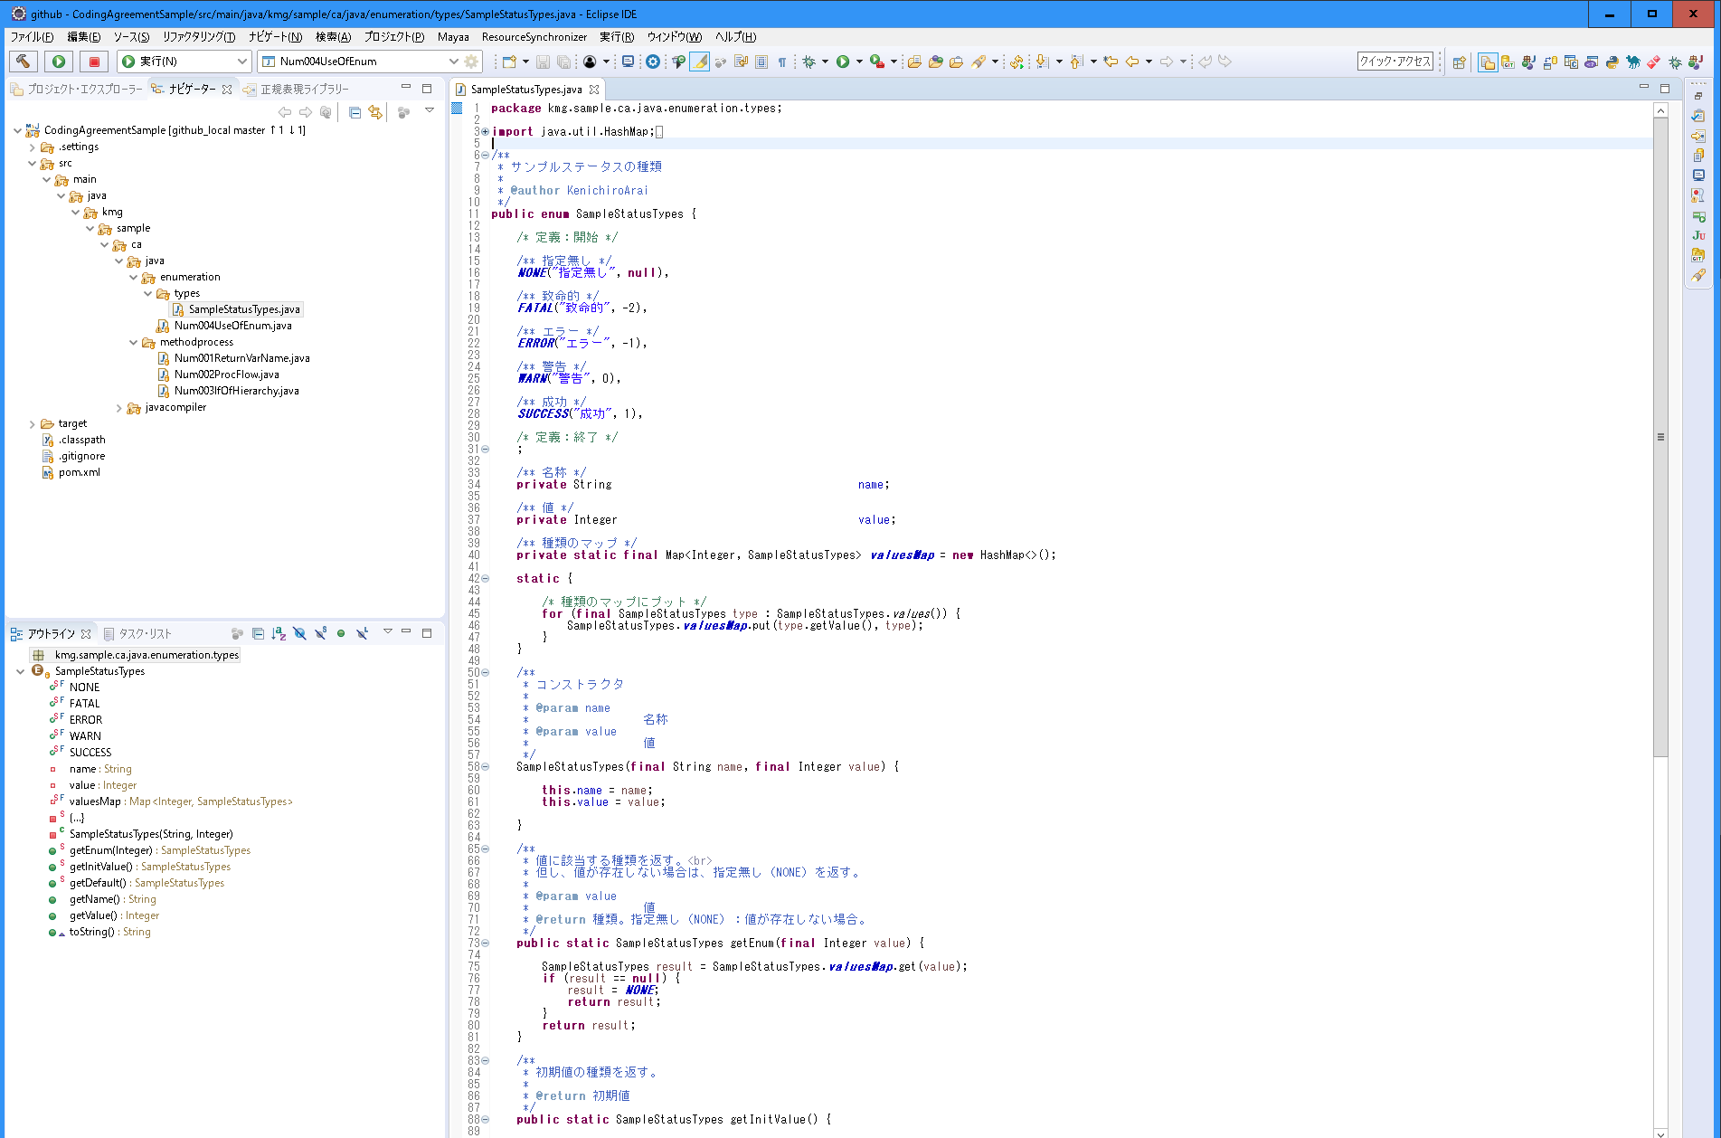

・パッケージの階層に独立した「types」を必ず入れる。

・列挙型名のサフィックスを「Types」にする。

・コメントの「定義：開始」を先頭に、コメントの「定義：終了」を最後に、その後に「;」を入れる。
・「指定無し」は必須で、先頭にする。
・定義の後は、「,」

・「名称」と「値」は必須。

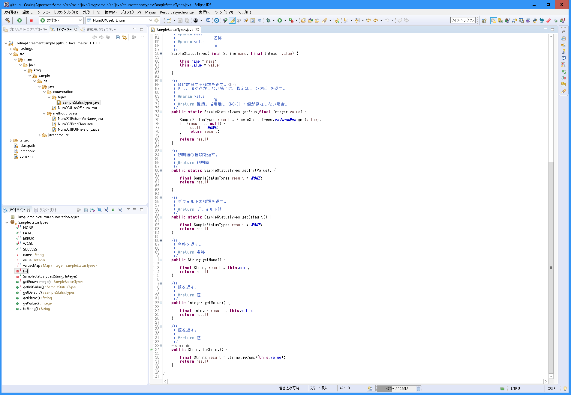

・各メソッドは必須。

・「toString」メソッドのオーバーライドは必須で、値を返す。

・ | 番号004：列挙型の使用
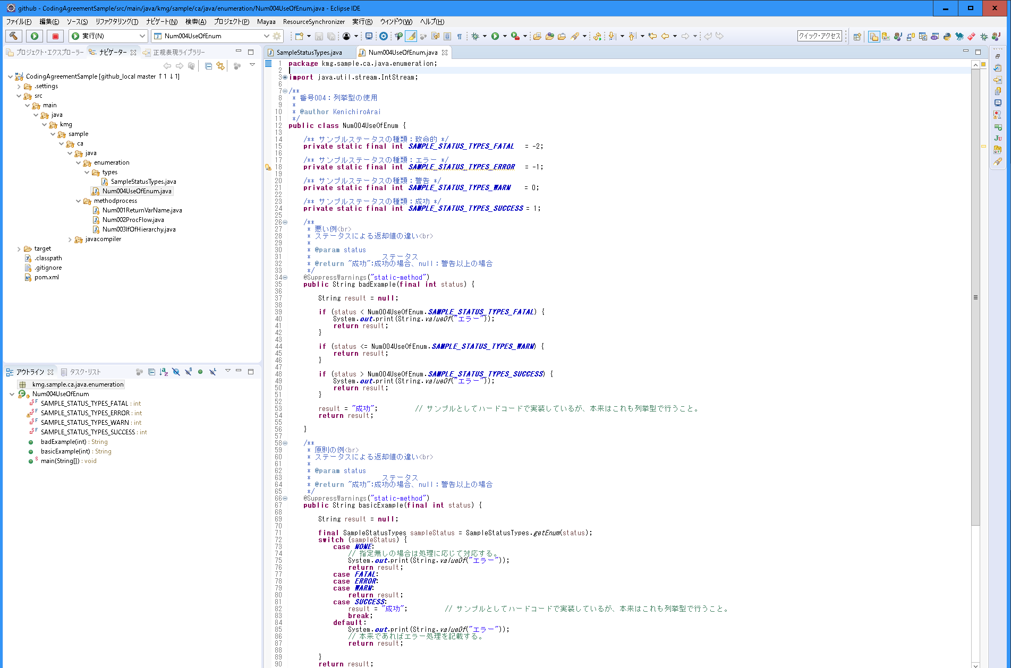

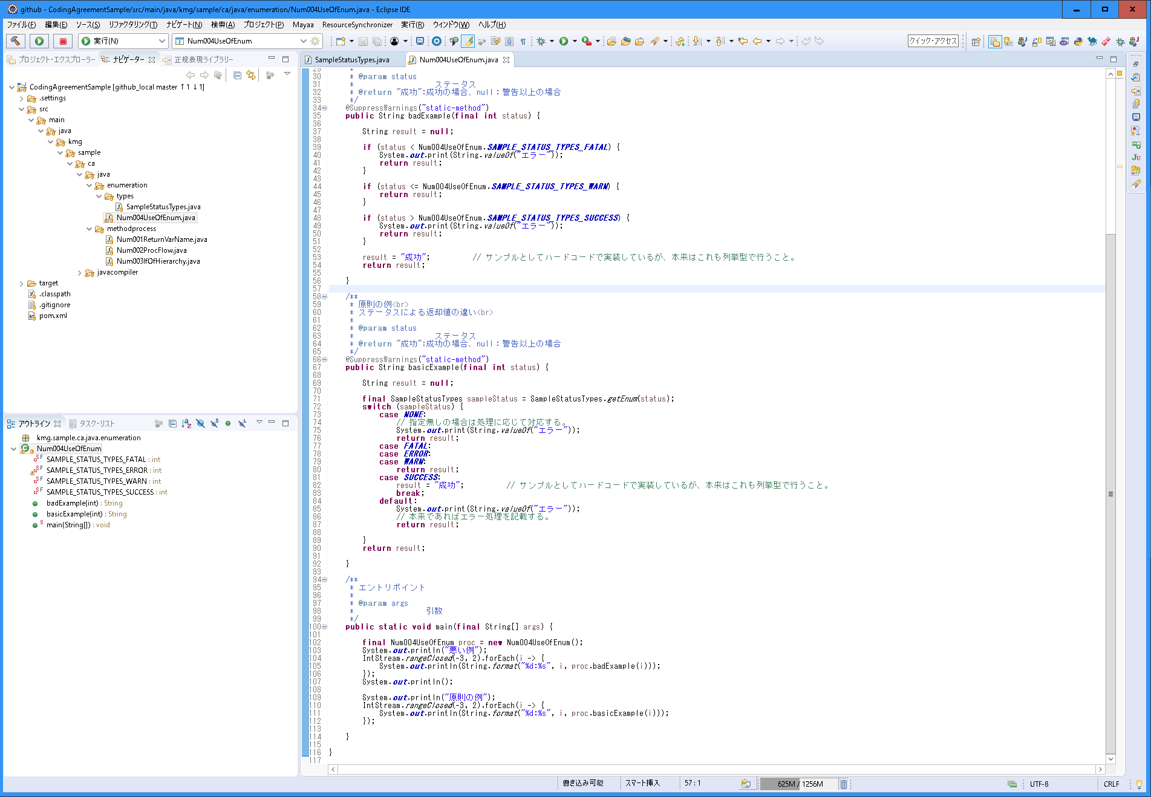

・「switch文の利用」に関連する。

005_値の型
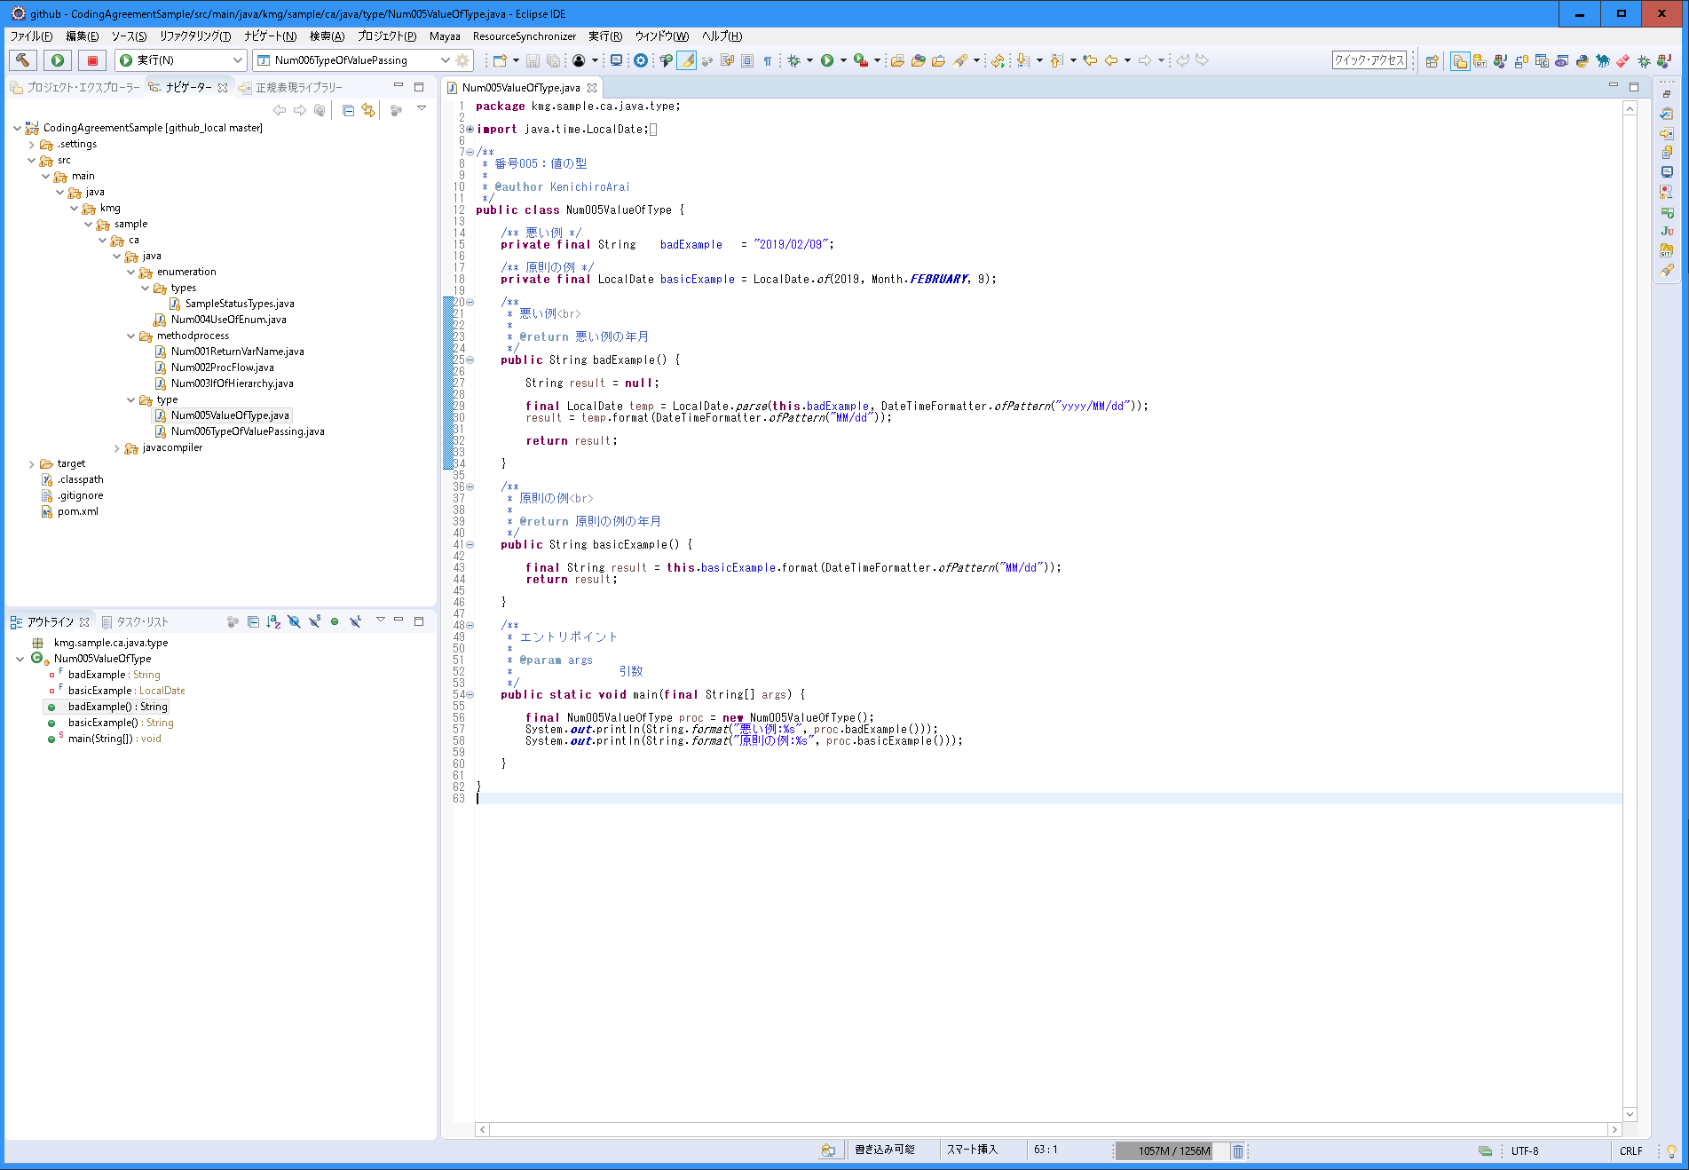
〇 | 説明
 | 分類 | 型
 | 規約グループ名 | 値の型
 | 概要 | 値の基本となる型で定義する。 例えば、「2019/01/01」という値が日付なら日付型で管理する。
 | 原則 | 値の基本となる型で定義する。
 |  | 日付の値なら日付型で定義する。
 |  | 数値の値なら数値型で定義する。
 |  | 真偽の値ならブール型で定義する。
 |  | 定数やコード値などなら列挙型で定義する。
 | 例外 | フレームワークやパッケージに依存している場合。ただ、例えば、"20190101"の文字列を受け取る場合だとしても型として日付型にできるのなら日付型にする。受け取る場合や最小で変換できる段階で日付型で持つ。
 | ポイント | 型を見ただけで理解ができる。
 |  | メモリ容量の節約になる。
 |  | 他の型への変換が容易。例えば、日付型で持っていれば、月日だけを取り出すことが容易。
 |  | アプリケーションでは特に基本となる型で持ち、プレゼンテーションやドメインで必要な変換を行う。
 | 理由 | 型を見ただけで理解できるためやメモリ容量の節約になるため、他の型への変換が容易のため。

〇 | スクリーンショット

006_値の受け渡しの型
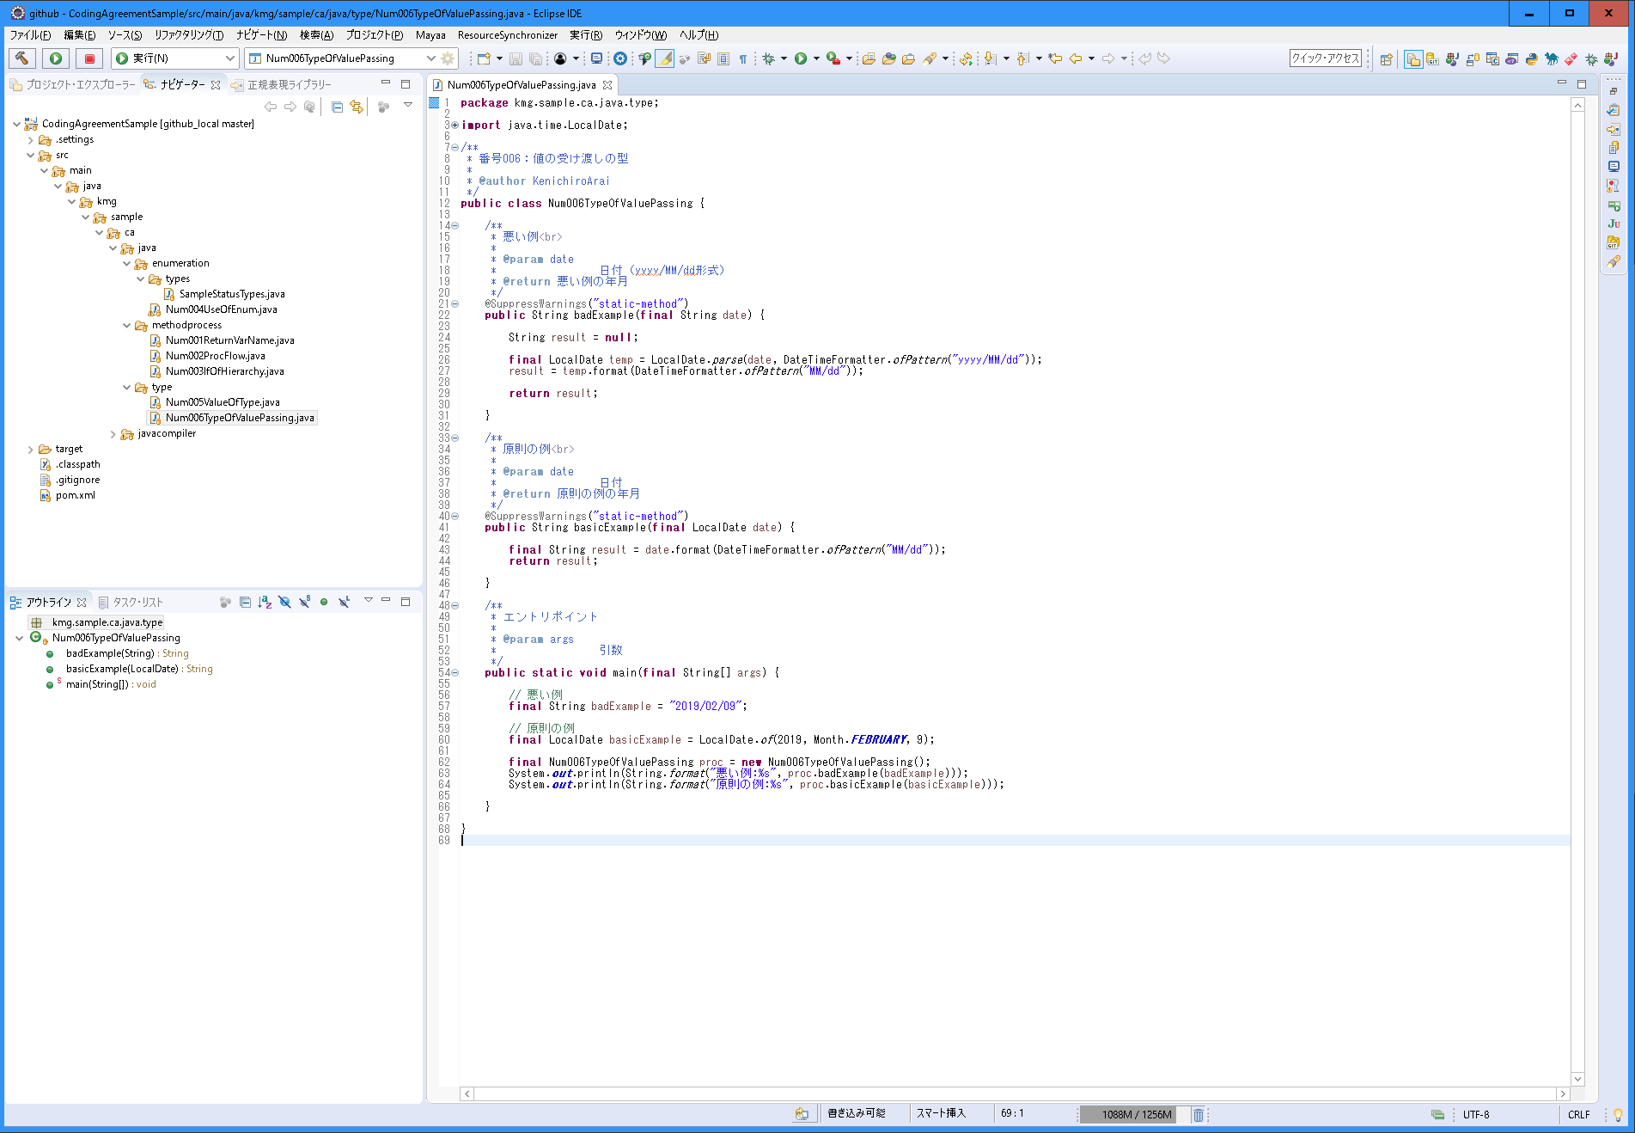
〇 | 説明
 | 分類 | 型
 | 規約グループ名 | 値の受け渡しの型
 | 概要 | 値の受け渡しを「値の型」で定義した型でやり取りする。
 | 原則 | 値の受け渡しを「値の型」で定義した型でやり取りする。
 | 例外 | Beansコピーができない場合。但し、メソッド処理内で変換できる場合やメンバーを２つ持たせるなどで回避できる場合は基本の型でやり取りする。
 | ポイント | 基本の型で明確にしていることにより、引数に想定しない値を入れた場合にコンパイルエラーで発見できる。
 |  | デバッグ時に、値を確認しやすい。
 | 理由 | 「値の型」と同じ。

〇 | スクリーンショット

007_アクセサの必須
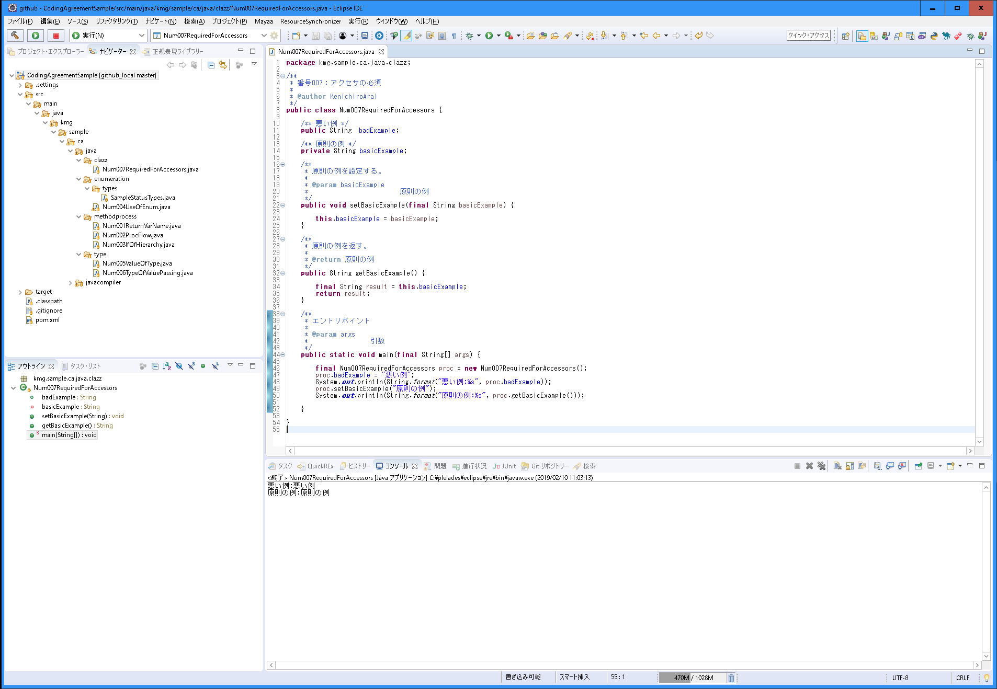
〇 | 説明
 | 分類 | クラス
 | 規約グループ名 | アクセサの必須
 | 概要 | メンバーは「アクセス範囲の最小化」により原則全てprivate修飾子にする。 他のクラス化のアクセスは全てアクセサ（ゲッター、セッター）でやりとする。
 | 原則 | メンバーは「アクセス範囲の最小化」によりprivate修飾子にする。
 |  | 他のクラス化のアクセスは全てアクセサ（ゲッター、セッター）でやりとする。
 |  | 抽象クラスや親クラス（子クラスからのアクセスを想定した場合）でもメンバーは全てprivate修飾子にし、子クラスからアクセスする場合でもアクセサを利用する。
 | 例外 | アクセサが不要ない場合。
 |  | フレームワークやパッケージ制約によりprivate修飾子ができない場合かつアクセサでのアクセスができない場合。
 | ポイント | アクセサを利用することにより、メソッド内に処理を増やしたり、ブレークポイントを行うことができる。
 |  | 例えば、この値を設定している箇所を判断しやすい（Beansコピーの場合はEclipseの参照を使っても見つからない）。
 |  | また、System.out.printlnなどのログをを埋め込むことで値の出力がし易い。
 | 理由 | デバッグのしやすいさ（ブレークポイントの設定が出来るやオーバーライド出来）のため。

〇 | スクリーンショット

008_アクセス範囲の最小化
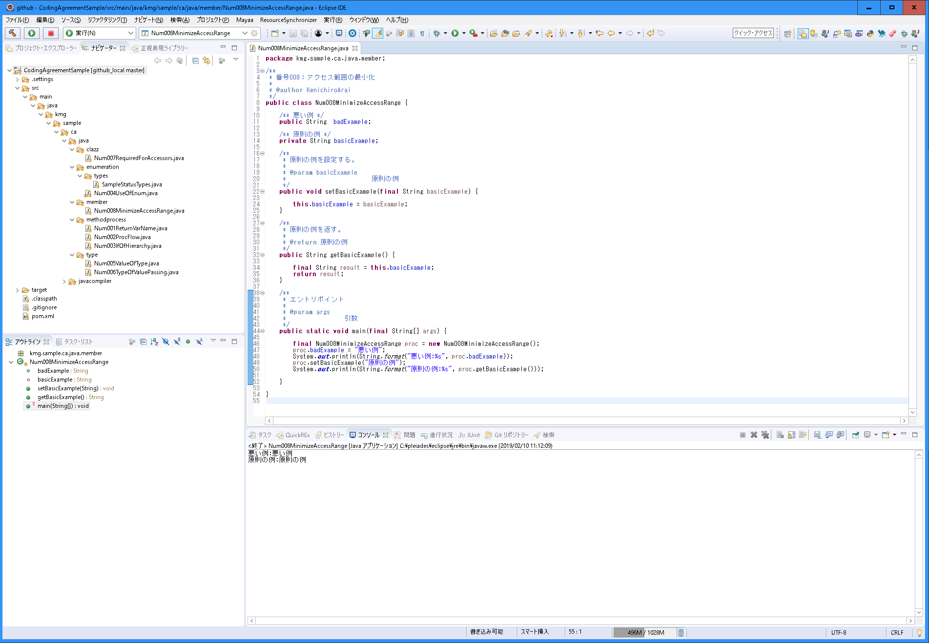
〇 | 説明
 | 分類 | メンバー
 | 規約グループ名 | アクセス範囲の最小化
 | 概要 | インスタンス変数とクラス変数のメンバーのアクセス範囲を最小にする。 private修飾子とする。
 | 原則 | インスタンス変数とクラス変数のメンバーのアクセス範囲を最小にする。
 |  | private修飾子とする。
 | 例外 | アクセス修飾子がフレームワークやパッケージとして指定されているメンバーはそれに従う。ゲッターだけでも問題なければゲッターのみにする。
 |  | 但し、アクセサで取得、設定できる場合はメンバーをprivate修飾子として、アクセサでやり取りする。取得だけでゲッターだけでも問題なければゲッターのみにする。
 | ポイント | private修飾子とすることで、自クラス内だけの影響だけを考慮できる。
 | 理由 | 保守性（可読性、デバッグのしやすさ）を上げる。

〇 | スクリーンショット

009_一時的なコメント
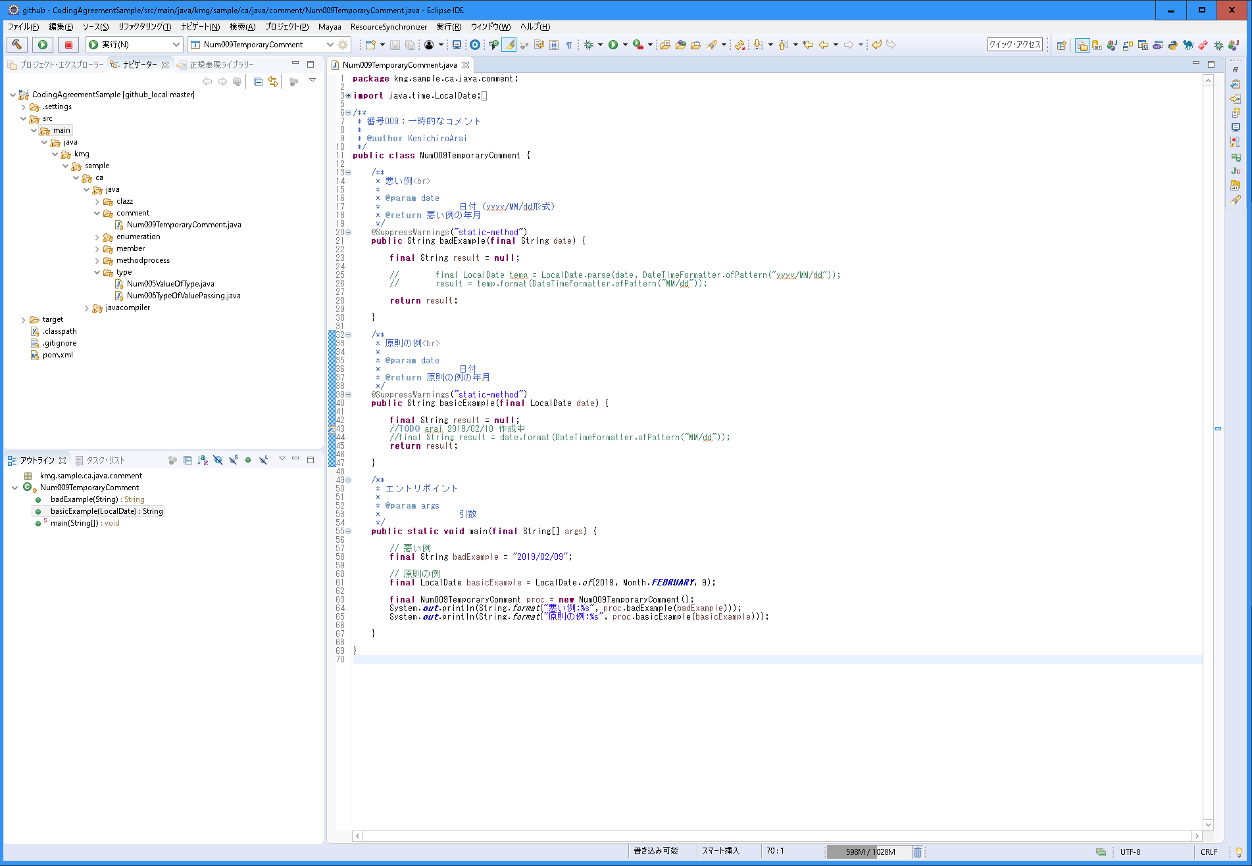
〇 | 説明
 | 分類 | コメント
 | 規約グループ名 | 一時的なコメント
 | 概要 | 一時的な処理や規約に合わない処理などでにコメントを記載しておく。 「//TODO 名前 日付 コメント内容」で記載する。
 | 原則 | 一時的な処理や規約に合わない処理などでにコメントを記載しておく。
 |  | 「//TODO 名前 日付 コメント内容」で記載する。
 | 例外 | なし
 | ポイント | TODOを付けることにより、Eclipseのタスクビューに表示される。
 | 理由 | 一時的なコメントなのか必要なもののかを判別できるようにするため。誰がいつなぜそうしたかを分かるようにするため。

〇 | スクリーンショット

010_インタフェース必須
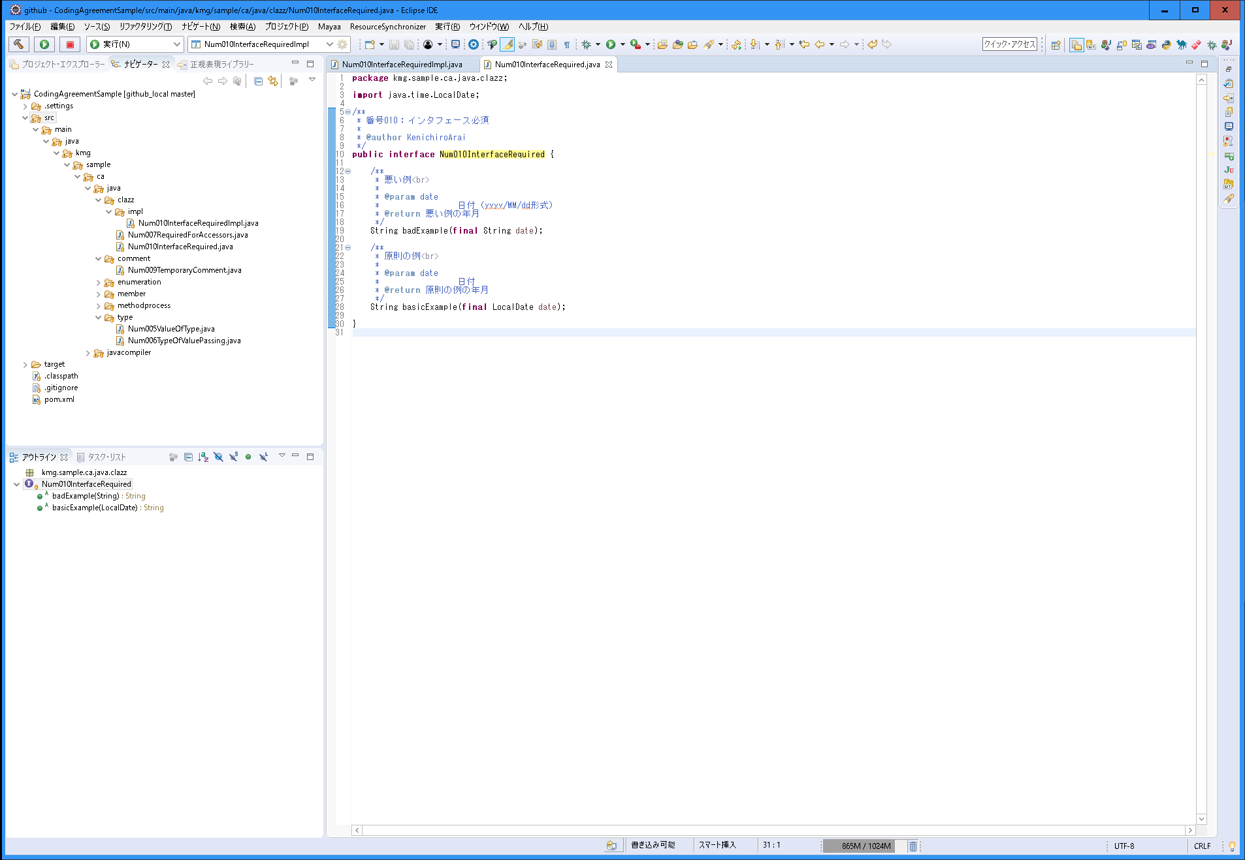
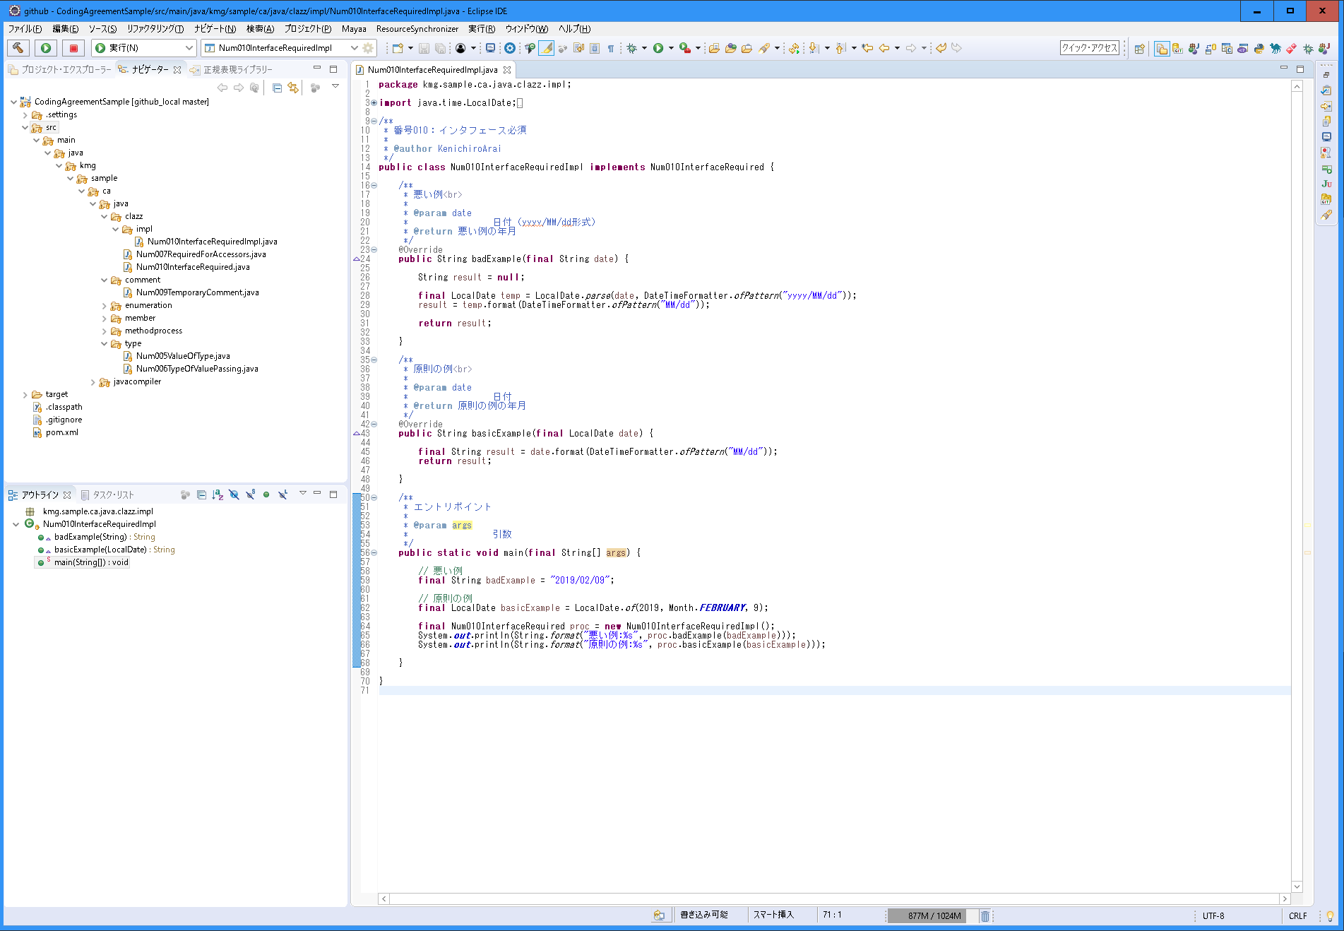
〇 | 説明
 | 分類 | クラス
 | 規約グループ名 | インタフェース必須
 | 概要 | クラスには必ずインタフェースを実装する。
 | 原則 | クラスは1つ以上のインタフェースを実装する。
 | 例外 | インタフェースを実装することが実行などに影響する場合は不要。
 | ポイント | プロジェクトごとに共通のインタフェースを実装しておくと、統一のメソッドの作成やAOPがし易くなる。
 |  | オブジェクト指向ではメッセージでやり取りするがそのやり取りがメソッドと言える。オブジェクトはやり取りの口であるメソッドだけ意識すればよく、そのため、インタフェースを中心に考える方がモジュール構造が理解できるため。
 | 理由 | 共通インタフェースを実装することによるツールの活用が容易になるため。オブジェクト指向の考え方に合うため。

〇 | スクリーンショット

011_if文などのコメント
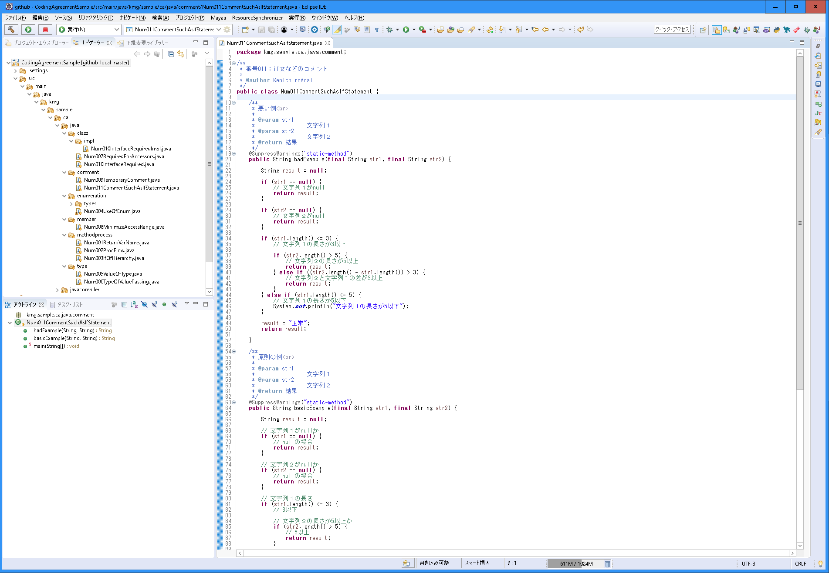
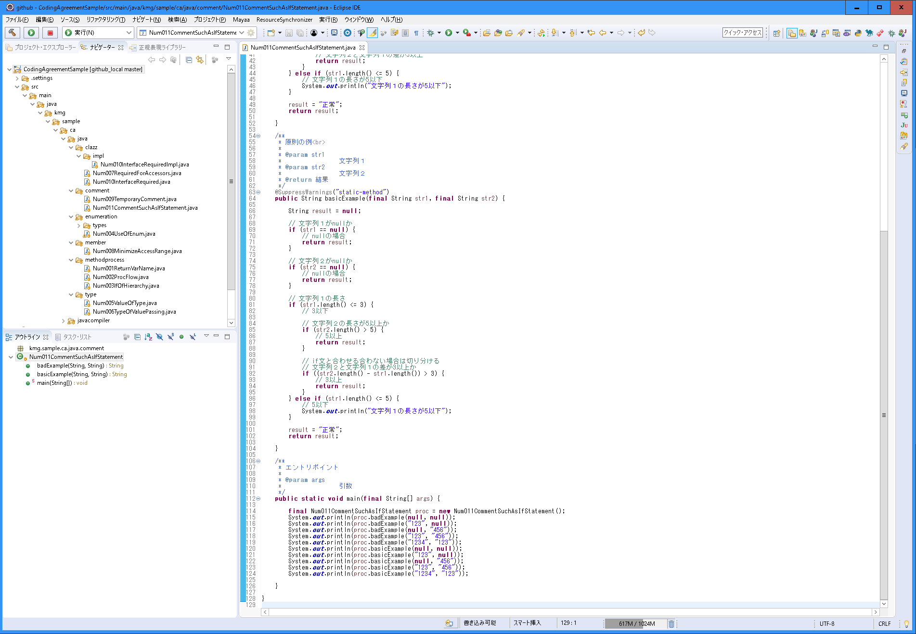
〇 | 説明
 | 分類 | コメント
 | 規約グループ名 | if文などのコメント
 | 概要 | If文自体の説明は、if文の先頭で記載する。if文が成立する処理のコメントは処理の中で記載する。
 | 原則 | If文自体の説明は、if文の先頭で記載する。
 |  | if文が成立する処理のコメントは処理の中で記載する。
 | 例外 | コメントが分かりづらくなる場合など。
 | ポイント | if文単体の場合は、if文の先頭に条件のコメント、中に成立する条件を記載する。
 |  | if～else文の場合も、if文の先頭に条件のコメント、中に成立する条件を記載する。
 | 理由 | if文の説明なのか、処理の説明なのかを分かるようにするため、

〇 | スクリーンショット

012_switch文の利用
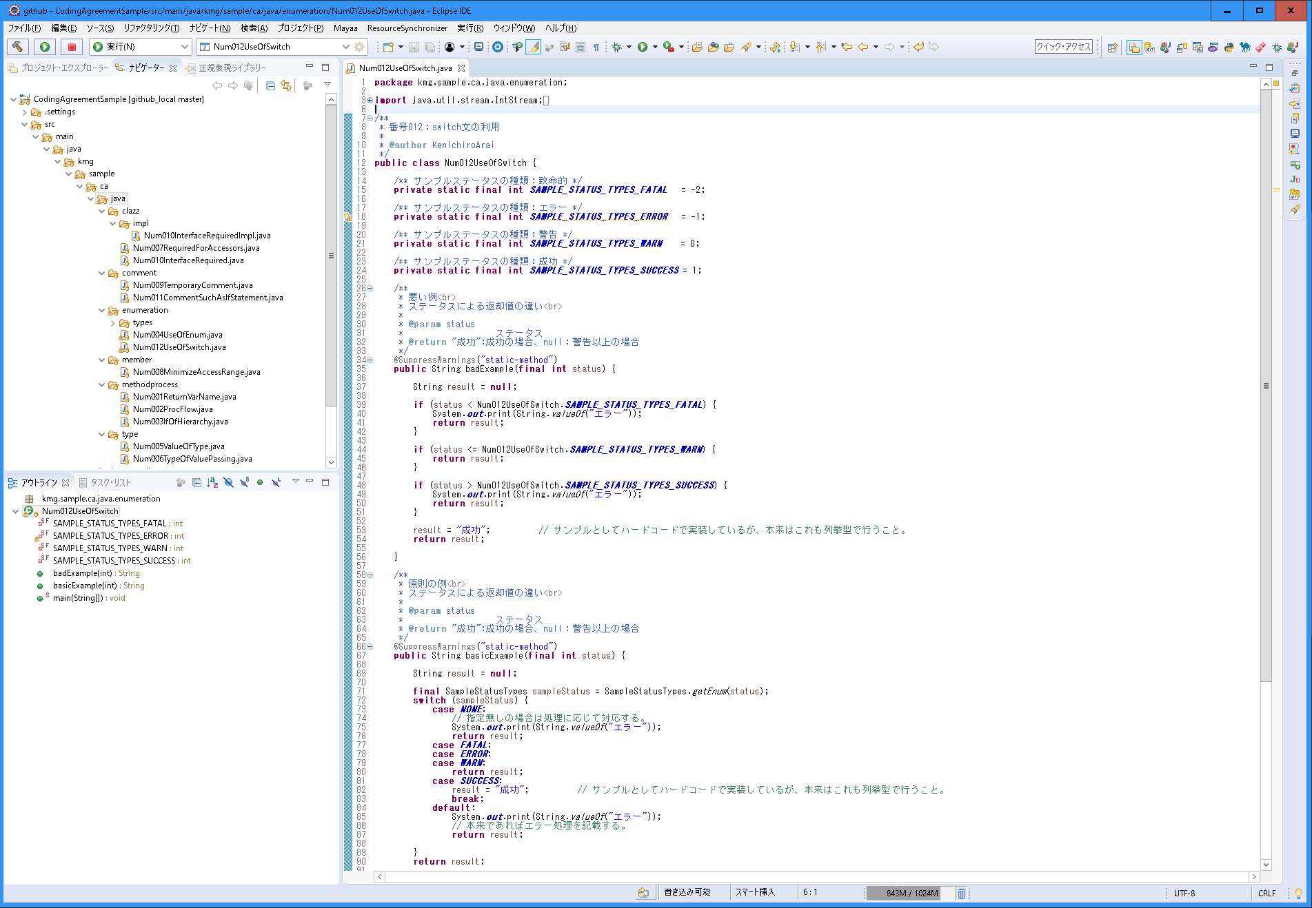
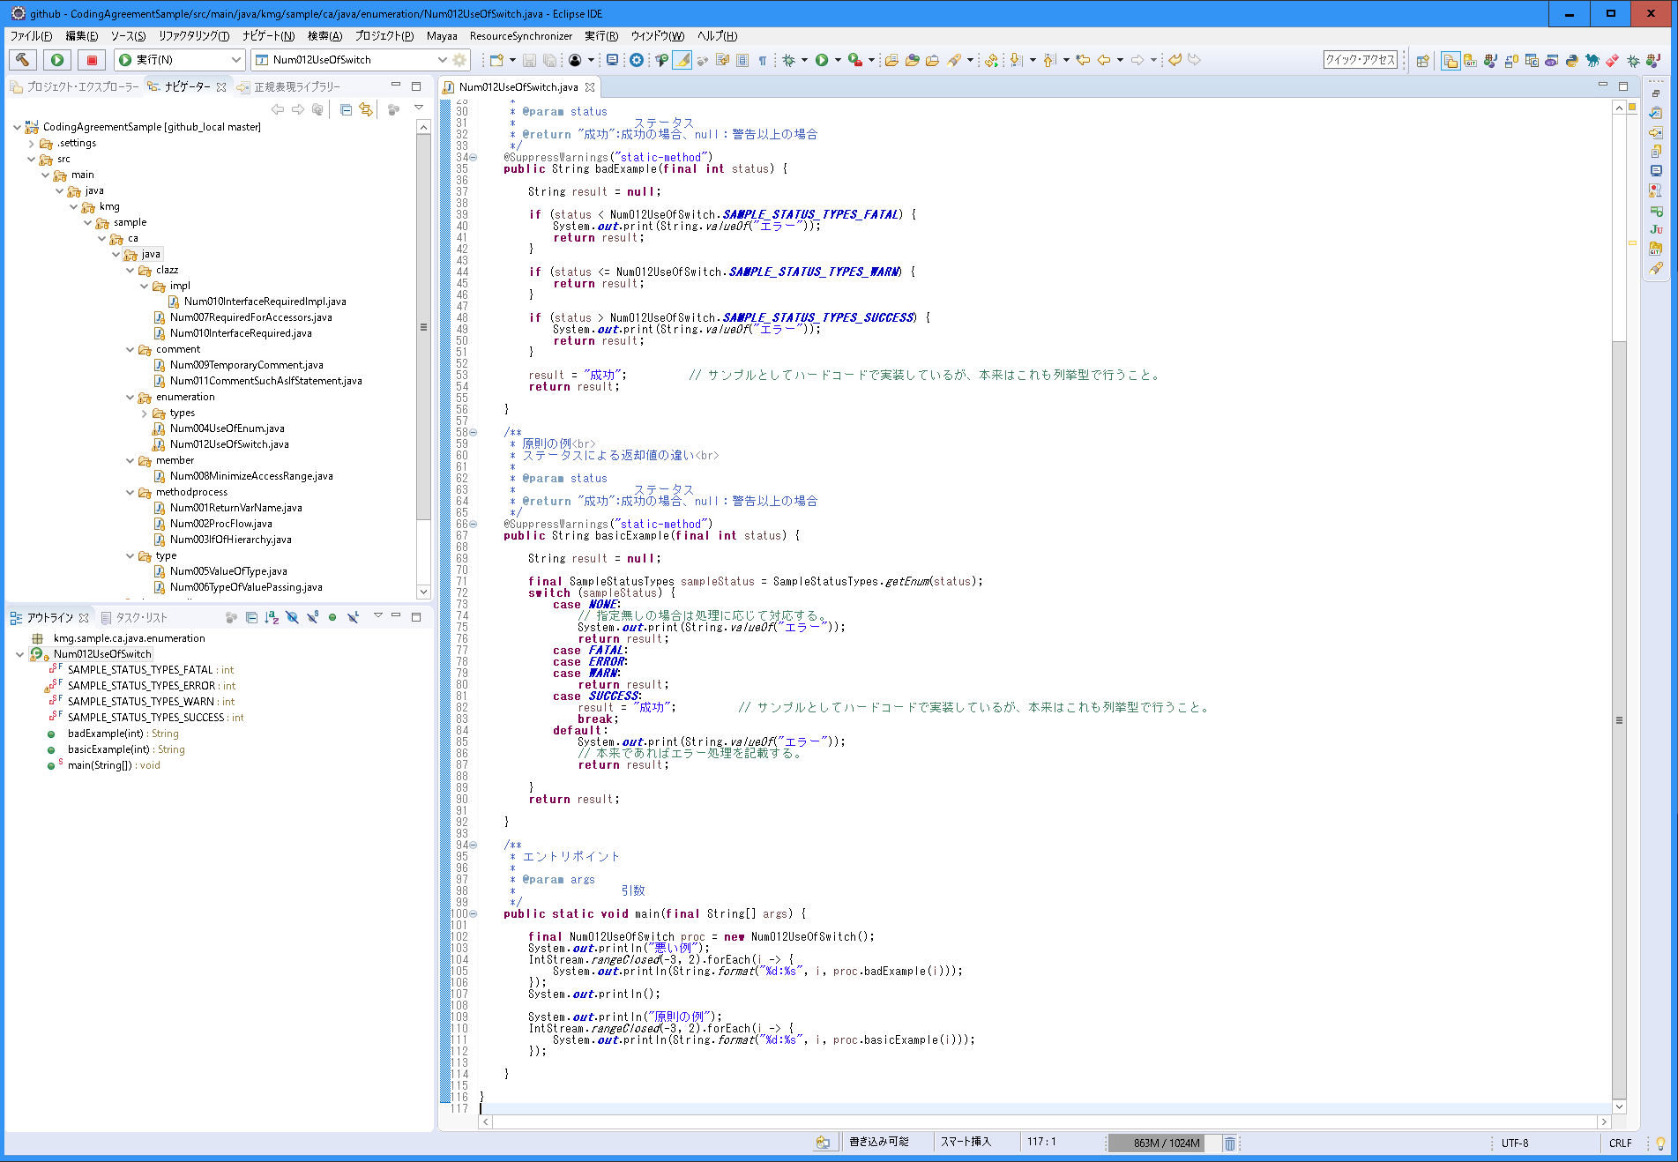
〇 | 説明
 | 分類 | 列挙型
 | 規約グループ名 | switch文の利用
 | 概要 | 列挙型のケースごとや判断はswitch文を利用する。
 | 原則 | 列挙型のケースごとや判断はswitch文を利用する。
 |  | 列挙型の定義は全てcaseとして実装する。
 |  | defaultは必須として、エラーとして扱う。
 | 例外 | switch文を使うことで分かりづらい処理の場合。判断の条件が複雑化する場合。
 | ポイント | 定義を全て実装することで、定義が増えた場合にも直ぐにコンパイルエラーになる。
 |  | 処理がまとまる条件はまとめる。
 |  | 全体の定義の順番は列挙型の定義の順に合わせる。処理がまとめる条件も列挙型の定義の順に合わせる。
 |  | defaultは定義漏れの場合なので、エラー処理にすることで実行時に分かる。
 | 理由 | 判断が見やすいため、定義漏れ（分岐漏れ）がしづらいため。

〇 | スクリーンショット

021_修飾子
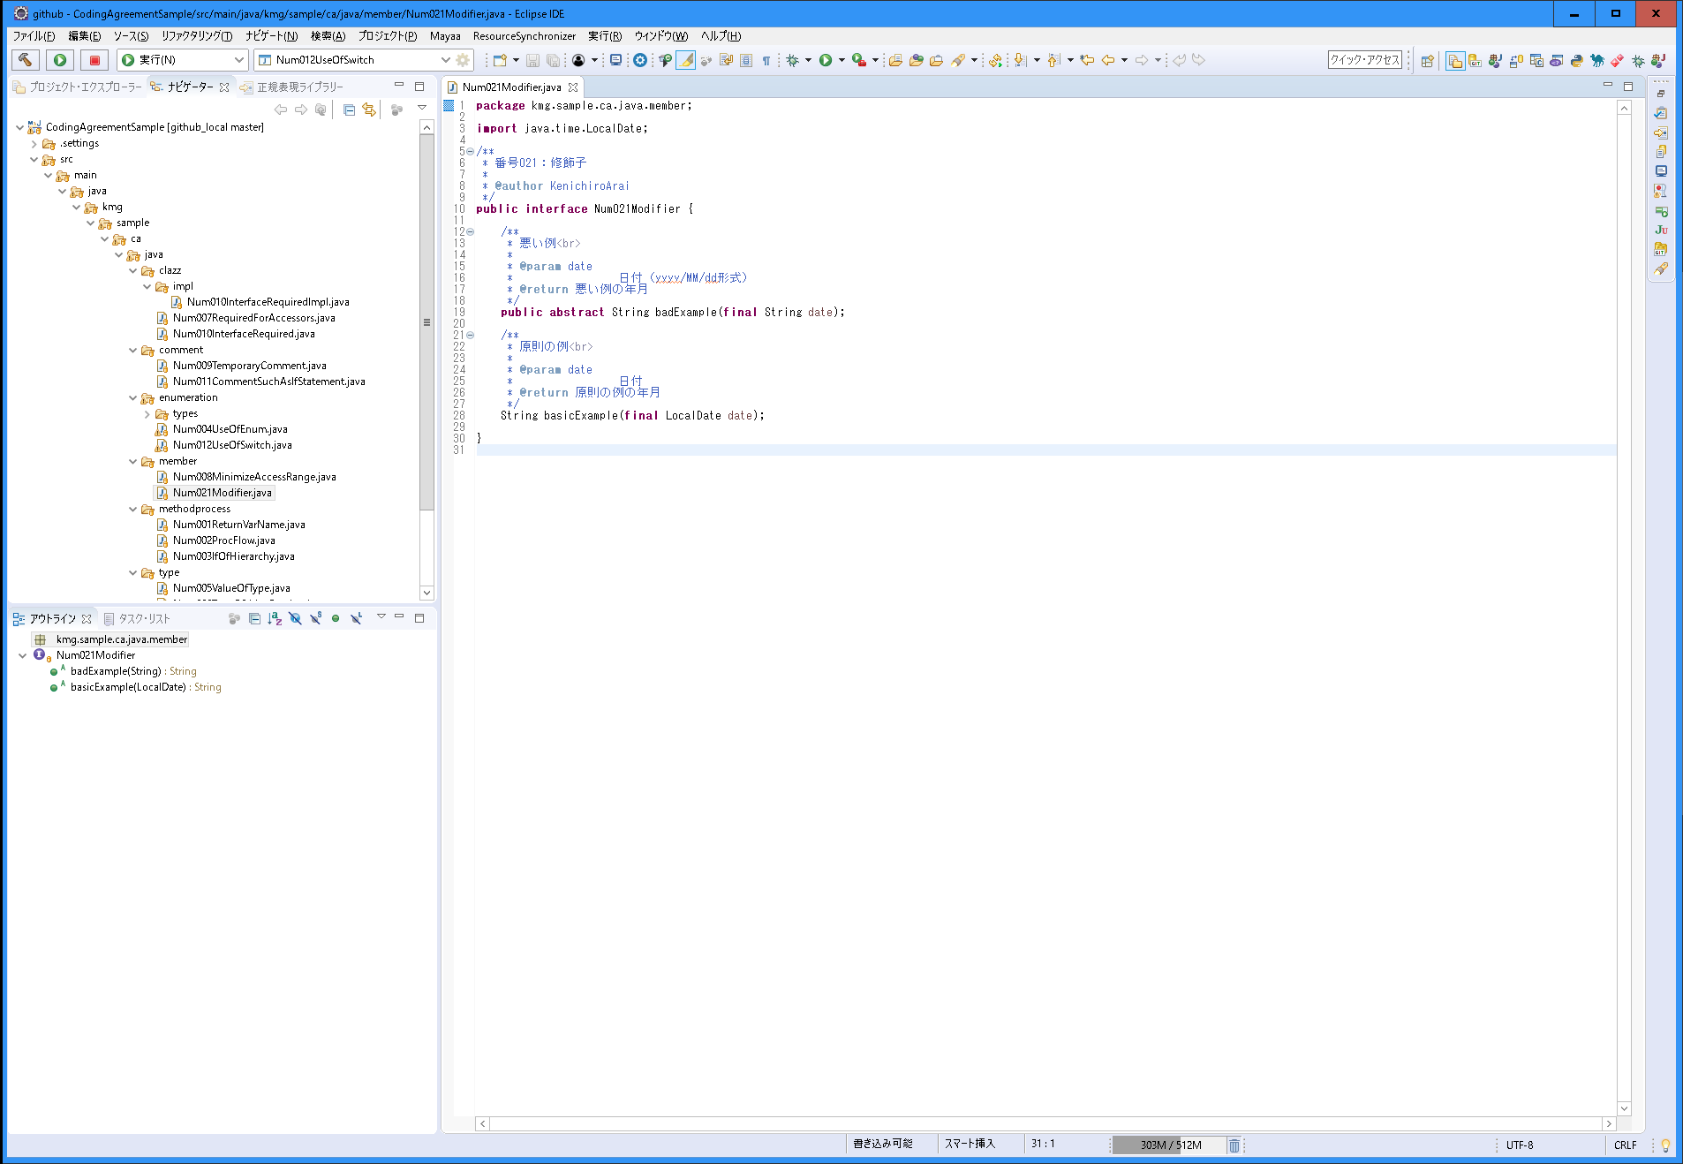
〇 | 説明
 | 分類 | メンバー
 | 規約グループ名 | 修飾子
 | 概要 | 不要な修飾子をつけない
 | 原則 | 不要な修飾子をつけない
 |  | インタフェースのメソッドに「public abstract」修飾子をつけない。
 |  | インタフェースの定数に「final public static」修飾子をつけない。
 |  | 列挙型のコンストラクタに「private」修飾子をつけない。
 | 例外 | -
 | ポイント | -
 | 理由 | 冗長を排除することが見やすいため。

〇 | スクリーンショット

022_日付・時刻
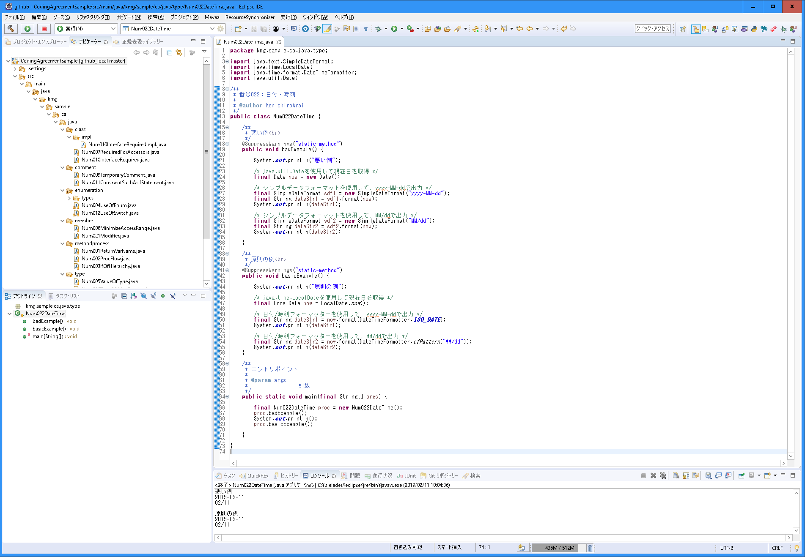
〇 | 説明
 | 分類 | 型
 | 規約グループ名 | 日付・時刻
 | 概要 | 「java.time」の「日付／時刻API」を使用する。
 | 原則 | 「java.time」の「日付／時刻API」を使用する。
 | 例外 | フレームワークやパッケージで「java.util.Date」を使用しないといけない場合。
 | ポイント | 「LocalDate」、「LocalTime」、「LocalDateTime」などを使用する。
 |  | オブジェクトの生成は、「LocalDate#now()」や「LocalDate#of(int, int, int)」を使用する。
 |  | DateをLocalDateに変換する場合、「LocalDate localDate = new Date().toInstant().atZone(ZoneId.systemDefault()).toLocalDate();」
 |  | LocalDateをDateに変換する場合、「Date.from(LocalDate.now().atStartOfDay(ZoneId.systemDefault()).toInstant());」
 |  | 他の日付や時刻の違いのポイントやフォーマット指定などは【処理ポイント】を参照のこと。
 | 理由 | 最新化に対応と国際対応のため。

〇 | スクリーンショット

023_インタフェースの型で宣言する
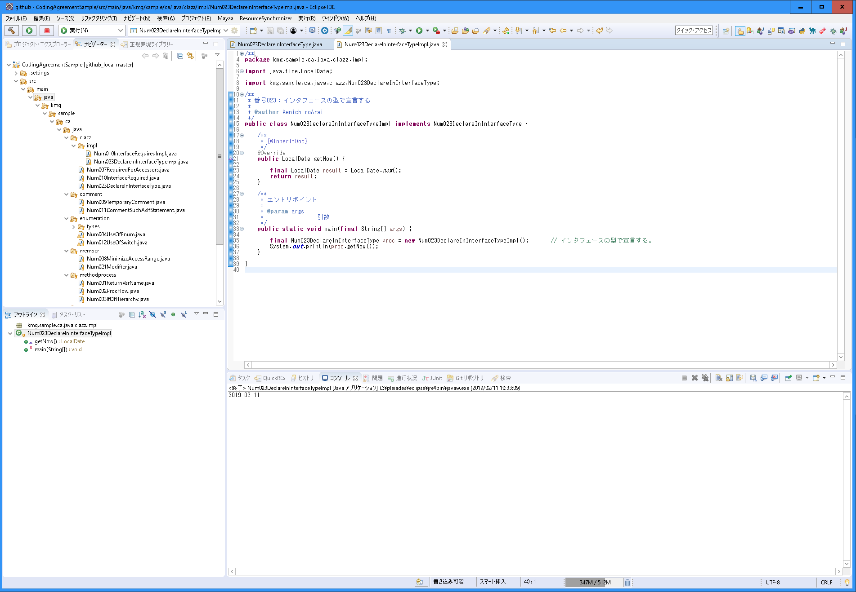
〇 | 説明
 | 分類 | クラス
 | 規約グループ名 | インタフェースの型で宣言する
 | 概要 | インタフェースの型で宣言する
 | 原則 | インスタンス生成の定義の型は、インタフェースを利用する。
 | 例外 | クラスではないと使用できない場合。
 | ポイント | インタフェースを利用することにより、実装の中身を意識しなくなるため。
 | 理由 | 利用する場面で実装内容で判断させないことにより、拡張性、保守性が向上するため。

〇 | スクリーンショット

024_戻り値の取得
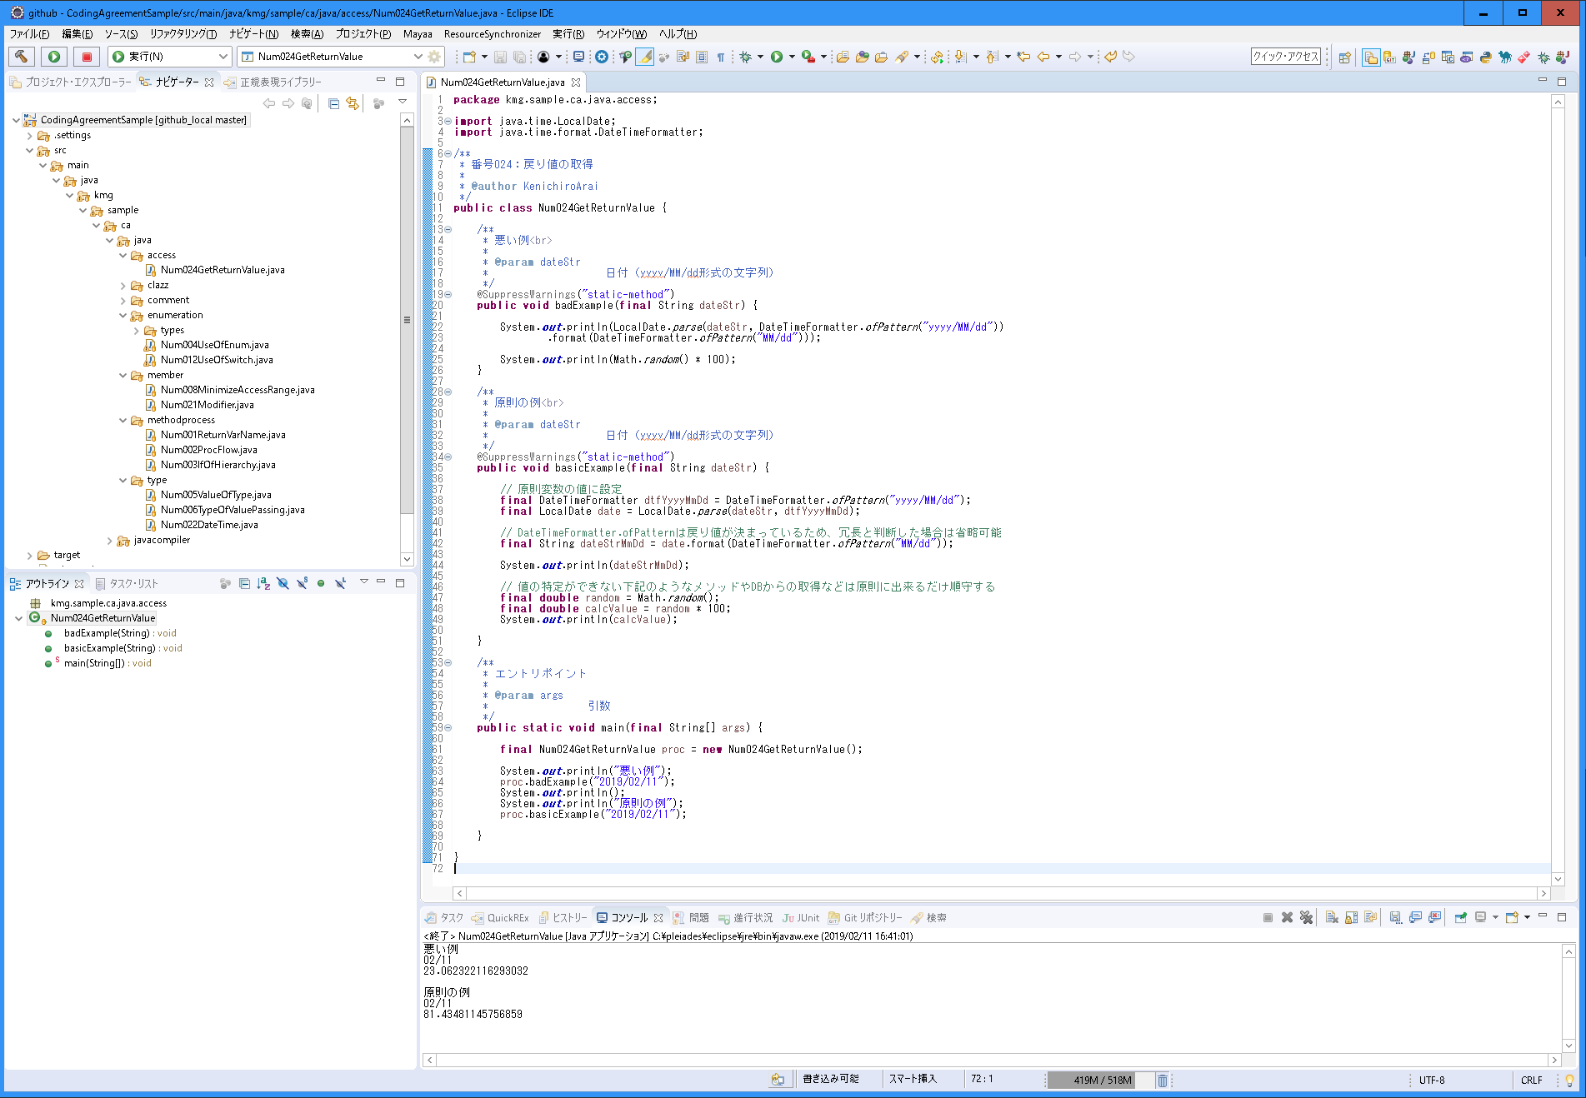
〇 | 説明
 | 分類 | アクセス
 | 規約グループ名 | 戻り値の取得
 | 概要 | 戻り値は一度変数に値を設定する。別のメソッドの引数として利用する場合は、直接メソッドの戻り値を設定しない。デバッグや変更がしづらいため。
 | 原則 | 戻り値は一度変数に値を設定する。
 |  | 別のメソッドの引数として利用する場合は、直接メソッドの戻り値を設定しない。
 | 例外 | 既に取得値が分かっている場合などは変数に値を設定しなくても良いが、保守性を考えると取得値が分かっている場合でも原則設定したほうがいい。
 |  | 冗長になりソースが見づらくなる場合。その場合も取得値が分かっているメソッドから設定すること。
 |  | 迷った場合は原則を順守し、一度変数に値を設定する。
 | ポイント | デバッグ時に値を確認したい場合など変数名を参照するだけ知ることができる。
 |  | デバッグ時に、ブレークポイントを行いやすい。
 |  | 値を変更するやデバッグ時に値を変えやすい。
 | 理由 | デバッグや変更がしやすい。保守性の向上。

〇 | スクリーンショット

